상품제안서
컵앤컵스 라떼 칼라 텀블러 | 상품코드: F20094

 |  |  |  |  |  |  | 02-412-0044 | www.easy1.co.kr
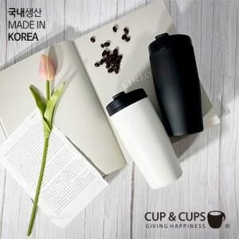

【상세/제작정보】

【인쇄/포장옵션】 | 실크, 레이저 / 포장지포장

【공급단가】 | 수량 | 100~ | 300~ | 500~ | 1,000~ | 3,000~
*VAT별도 | 화이트 (85*178mm / 500ml) | 10,920원 | 10,530원 | 10,140원 | 9,750원 | 9,360원
 | 블랙 (85*178mm / 500ml) | 10,920원 | 10,530원 | 10,140원 | 9,750원 | 9,360원

【상품 URL】 | https://easy1.co.kr:443/src/goods_detail.php?gdno=20094

